Hoja1
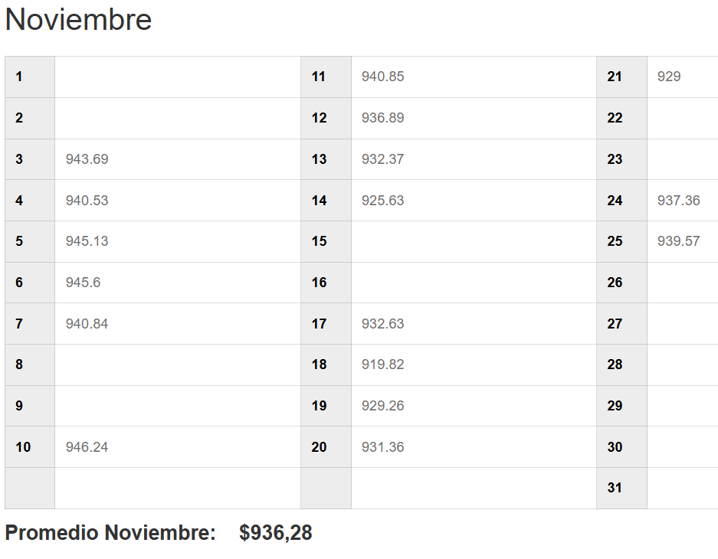
EMPRESA | FECHA | USD | TC | CLIENTE | GLOSA | Afecto IVA | NETO | IVA | TOTAL
DESWIK | 2025-11-25 | 451.35 | 931.82 | Sandvik IT Services AB | IVA Proveedor extranjero 90394915-GL6050 | SI | 420,577 | 79,910 | 500,487
 |  |  |  |  |  |  | 420,577 | 79,910 | 500,487

